关系图
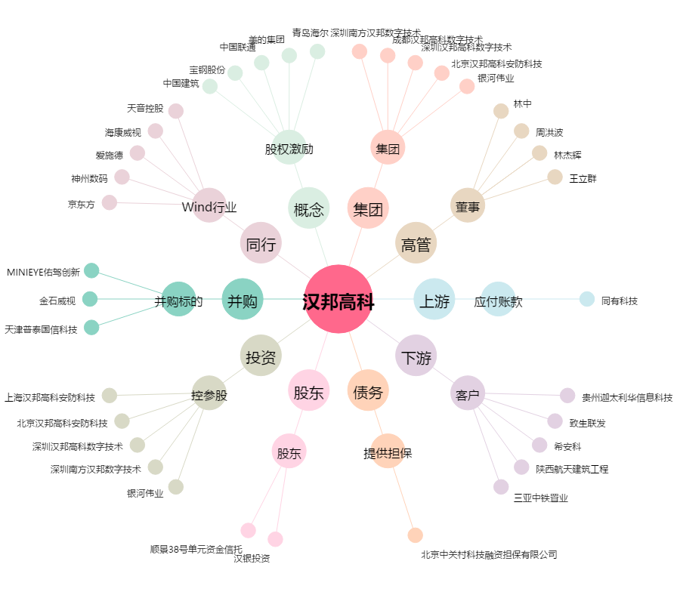
汉邦高科[300449.SZ] - 关系概览图

